상품제안서
리복 3단수동 암막슬림+140g면사타올3P세트(미니) | 상품코드: F27400

 |  |  |  |  |  |  | 02-412-0044 | www.easy1.co.kr
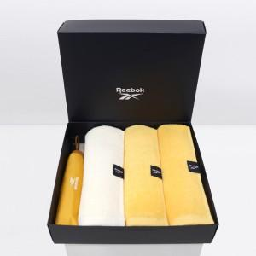

【상세/제작정보】 | <p>쇼핑백 900원 별도 추가</p>

【인쇄/포장옵션】 | 실크 / 포장지포장

【공급단가】 | 수량 | 50~ | 100~ | 500~ | 1,000~ | 2,000~
*VAT별도 | 단가 | 20,880원 | 20,530원 | 20,010원 | 19,660원 | 19,140원

【상품 URL】 | http://www.easy1.co.kr/src/goods_detail.php?gdno=27400

